Накладная-№3
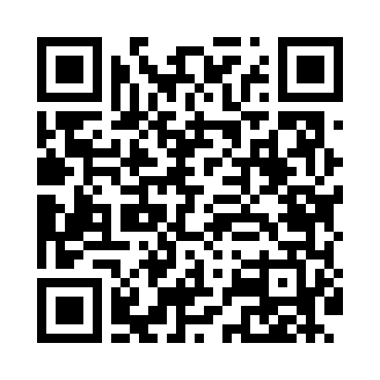
Номер товарно-транспортной накладной: |  |  | Торговый представитель: Kamol aka
Поставщик: Toshkent falcon fly 2 |  |  | Телефон торгового представителя: +998979626299
Дата отгрузки: 07.10.2025 |  |  | Контрагент: Dona zakass
Дата консигнации: |  |  | Адрес:
Доставщик: |  |  | Телефон:
Телефон доставщика:
Время заказа: 07.10.2025 13:43:40
№ | Штрих-код | Название товаров (работ,услуг) | Количество | Количество в кейсе | Цена | Сумма
 |  |  | 9 |  |  | 393000
1 | 6937202506068 | Пластмассовая разделочная доска SY003, 36×28 см, GB-29-6 | 2 | 2 шт. | 45,000 | 90,000
2 | 6805019698729 | Коврики напольные для ванной комнаты 43*75 DB -98-72 | 1 | 1 шт. | 34,000 | 34,000
3 | 6939977800129 | Маленький ложка десертная 102-12 | 1 | 1 шт. | 42,000 | 42,000
4 | 6939977800150 | Маленькая чайная ложка 102-15 | 1 | 1 шт. | 42,000 | 42,000
5 | 6942474210216 | Ванна Труба DB-63-23 | 1 | 1 шт. | 62,000 | 62,000
6 | 6805019698675 | Коврики напольные для ванной комнаты 44*74 DB -98-67 | 2 | 2 шт. | 45,000 | 90,000
7 | 6906083100610 | Шторы (занавески) для ванной комнаты, 180×180 см, DB-63-13 | 1 | 1 шт. | 33,000 | 33,000
Итого: 393000

